Лист1
ООО "Компания ВЕСТ" | г. Воронеж, ул. Остужева, 66а
ИНН: 3666049815 | e-mail: info@ooowest.ru
КПП:366101001 | Тел. +7 (473) 244-64-64
 | www.ooowest.ru
Дата генерации файла: | 16.07.2024
картинка | Код товара | Наименование | цена

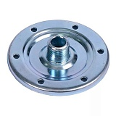 | 04791 | Фланец гидроаккумулятора Мастер стальной оцинкованный | 300
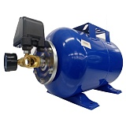 | 21253 | Гидроаккумулятор горизонтальный 24л 1" с реле давления Мастер | 2555
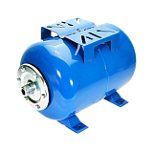 | 21254 | Гидроаккумулятор горизонтальный 24л 1" Мастер | 1600
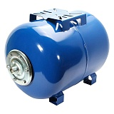 | 21255 | Гидроаккумулятор горизонтальный 50л 1" Мастер | 3500
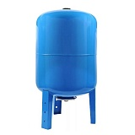 | 21256 | Гидроаккумулятор вертикальный 80л 1" Мастер | 6000
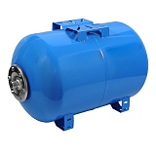 | 21257 | Гидроаккумулятор горизонтальный 80л 1" Мастер | 6000
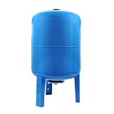 | 21258 | Гидроаккумулятор вертикальный 100л 1" Мастер | 7000
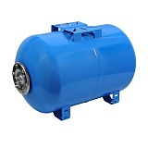 | 21259 | Гидроаккумулятор горизонтальный 100л 1" Мастер | 7000
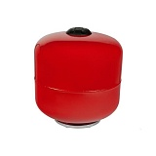 | 21263 | Расширительный бак 12л 1" Мастер | 1650
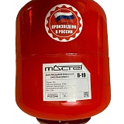 | 21264 | Расширительный бак 19л 1" Мастер | 1677
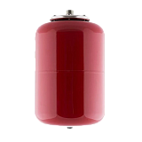 | 21265 | Расширительный бак 24л 1" Мастер | 1700
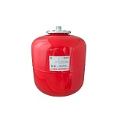 | 21266 | Расширительный бак 36л 1" Мастер | 2700
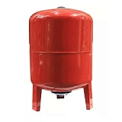 | 21267 | Расширительный бак вертикальный 50л 1" Мастер | 3600
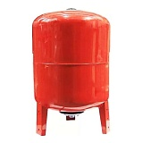 | 21268 | Расширительный бак вертикальный 80л 1" Мастер | 5160
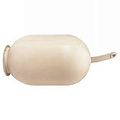 | 21270 | Мембрана для гидроаккумулятора 8 л белая | 221
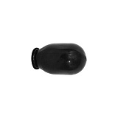 | 21271 | Мембрана для гидроаккумулятора 8 л черная | 221
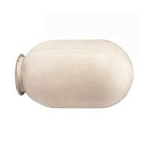 | 21272 | Мембрана для гидроаккумулятора 24 л белая | 368
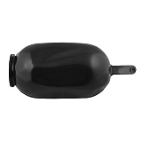 | 21273 | Мембрана для гидроаккумулятора 24 л черная | 368
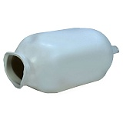 | 21274 | Мембрана для гидроаккумулятора 50 л белая | 550
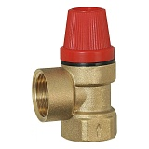 | 21288 | Предохранительный клапан для систем отопления 1/2" 1,5 бар | 376
 | 21289 | Предохранительный клапан для систем отопления 1/2" 3 бар | 376
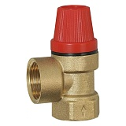 | 21290 | Предохранительный клапан для систем отопления 1/2" 6 бар | 376
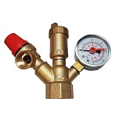 | 21292 | Группа безопасности 1" DLN 3 бар | 1300
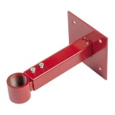 | 21295 | Кронштейн для расширительного бака 1" 5-50л | 280
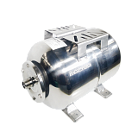 | 23688 | Гидроаккумулятор горизонтальный 24л 1" Мастер нержавеющая сталь | 5100
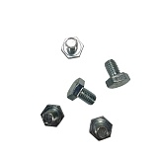 | 24446 | Болты для фланца гидроаккумулятора Мастер 6 штук | 20
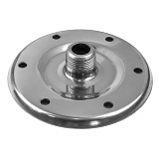 | 25361 | Фланец гидроаккумулятора Мастер нержавеющая сталь | 700
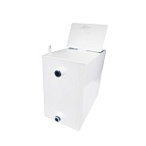 | 26052 | Расширительный бак 18л открытый | 3100
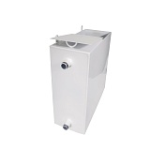 | 26053 | Расширительный бак 24л открытый | 3800
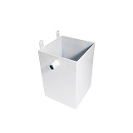 | 26371 | Расширительный бак 6л открытый | 1350
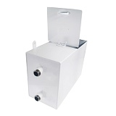 | 26372 | Расширительный бак 12л открытый | 2300
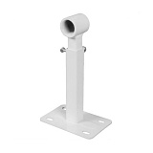 | 26373 | Кронштейн для расширительного бака 3/4" 5-24л | 250
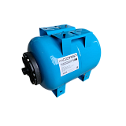 | 27692 | Гидроаккумулятор горизонтальный 24л 1" Мастер пластиковый фланец | 1550
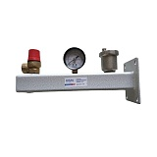 | 27868 | Консоль крепления бака с группой безопасности 3/4" 3 бар Rispa | 1700
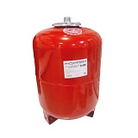 | 29010 | Расширительный бак вертикальный 50л 1" верхее подключение Мастер | 3600
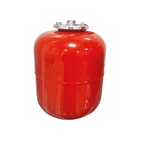 | 29011 | Расширительный бак 8л 3/4" Мастер | 1340
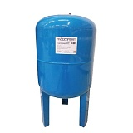 | 29013 | Гидроаккумулятор вертикальный 50л 1" Мастер | 3500
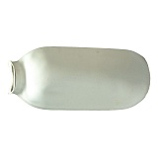 | 30176 | Мембрана для гидроаккумулятора 100 л белая | 1250
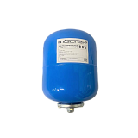 | 30668 | Гидроаккумулятор 8л 3/4" Мастер | 1340
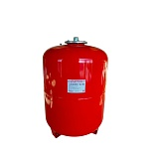 | 30669 | Расширительный бак вертикальный 100л 1" верхнее подключение низкие ножки Мастер | 5560
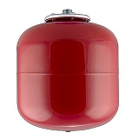 | 31283 | Расширительный бак 19л 1" Мастер УЦЕНКА | 1200
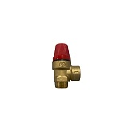 | 32145 | Предохранительный клапан 1/2" г/ш 6 бар | 376
 | 32417 | Расширительный бак вертикальный 100л 1" нижнее подключение высокие ножки Мастер | 5560
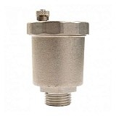 | 33083 | Воздухоотводчик автоматический STI 1/2" 10 бар | 350
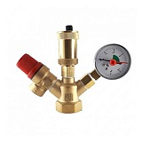 | 33084 | Группа безопасности STI 1" 3 бар | 1300
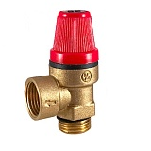 | 33087 | Предохранительный клапан STI 1/2" 3 бар г/ш | 350
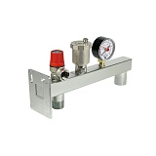 | 33264 | Консоль крепления бака с группой безопасности 3/4" 3бар VALFEX VF.495.0.0 | 1650
 | 33601 | Предохранительный клапан VRT 1/2" 1.5 бар г/ш | 350
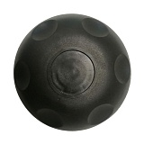 | 33752 | Защитная крышка ниппеля гидроаккумулятора | 150

